Lanchas deportivas y yates
 | Nombre de embarcacion | Marca | Modelo | Tamaño | Equipamiento | Puerto de salida | Alquileres
 |  |  |  |  |  |  | Costo de alquiler | Venta del mercado | Ganancia | Precio PP
5 personas | Mestrelle | Acuanauty | Open | 21' | Equipo de sonido y toldo | Los Manglares | $280.0 | $330.0 | $50.0 | $60
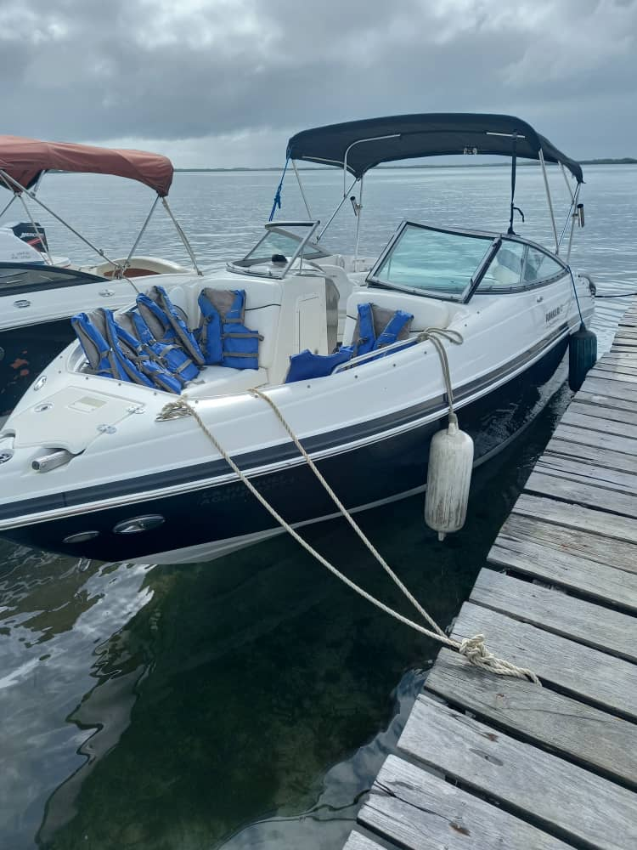
Para 6 personas | Aquafist | Aquanauti | Open | 21' | Equipo de sonido, toldo, mesa y cava inflable | Los Manglares | $260.0 | $340.0 | $80.0 | $56,66
 | La Caraota | Aquanauti | Open | 21' | Equipo de sonido propio, mesa y toldo | Los Manglares | $260.0 | $340.0 | $80.0 | $56,66
8 personas | Unstopable | Aquanauti | Open | 21' | Equipo de sonido propio, toldo | Los Manglares | $250.0 | $350.0 | $100.0 | 40$
Para 10 personas | Guicha | Profina | Open | 24' | Equipo de sonido propio, toldo | Los Manglares | $300.0 | $350.0 | $50.0 | 43,75$
 | Garabato |  |  |  |  |  | $320.0 | $360.0 | $40.0
 | Sum it UP | Sea Rey | Sundancer | 34' | Equipo de sonido, toldo, mesa y cava | Los Manglares | $600.0 | $700.0 | $100.0

 | Nombre de embarcacion | Marca | Modelo | Tamaño | Equipamiento | Puerto de salida | Alquileres
 |  |  |  |  |  |  | Costo de alquiler | Venta del mercado | Ganancia
4 personas |  | __________ | __________ | __________ | Equipo de sonido propio, toldo, mesa comedor | La cuevita | $325.0 | $400.0 | $75.0
8 personas |  | Acuanauty | Open |  | Equipo de sonido propio, toldo, mesa comedor | Puerto badarero | $400.0 | $475.0 | $75.0
7 personas |  | __________ | __________ | __________ | Equipo de sonido propio, toldo | Marina del Rey | $350.0 | $450.0 | $100.0
10 personas |  | Pronautica | Open | 33' | Equipo de sonido propio, toldo, mesa comedor | Marina Varadero | $850.0 | $950.0 | $100.0
 |  | Acuanauty | Open |  | Equipo de sonido propio, toldo, mesa comedor | La cuevita | $400.0 | $500.0 | $100.0
 |  | Buceo | Open |  | Equipo de sonido propio, toldo, mesa comedor | Marina Sea Side | $450.0 | $500.0 | $50.0
 |  | Sea Rey | Sundancer | 38' | Equipo de sonido propio, mesa comedor | La cuevita | $750.0 | $900.0 | $150.0
12 personas |  | Sea Rey | Sedan Brige | 58' | Equipo de sonido propio, mesa comedor | La cuevita | $1,400.0 | $1,500.0 | $100.0
 |  | Promarine | Open | 33' | Equipo de sonido propio, toldo, mesa comedor | Agua salobre | $650.0 | $750.0 | $100.0
 |  | Promarine | Open | 24' | Equipo de sonido propio, toldo, mesa comedor | Marina del Rey | $400.0 | $500.0 | $100.0

